記入見本
記入見本
記入日
請 求 書
学習会等終了後、2週間以内にご提出ください。 |  |  |  |  |  |  |  |  |  |  |  |  |  |  |  |  | 2022 |  | 年 | 2 | 月 | 20 | 日
一般社団法人 ヘルスケア関連団体ネットワーキングの会 （VHO-net)御中 |  |  |  |  |  |  |  |  |  |  |  |  |  | 〒 | 151-8589
 |  |  |  |  |  |  |  |  |  |  |  | 住 所 ： |  |  | 東京都渋谷区代々木3-22-7
「自署」、
捺印は不要。
 |  |  |  |  |  |  |  |  |  |  |  | 電話番号 ： |  |  | 03-XXXX-XXXX
 |  |  |  |  |  |  |  |  |  |  |  | 氏 名 ： |  |  | 東京 太郎 |  |  |  |  |  |  | （自署）
 |  |  |  |  |  |  |  |  |  |  |  | 所属団体 ： |  |  | ○○○友の会
下記の通り、請求いたします。
件 名 | ヘルスケア関連団体ネットワーキングの会 参加交通費
 | 開催日 | 2 | 月 | 11 | 日 | 会議名 |  | 第○○回 ○○学習会
○都市銀行・地方銀行など |  |  |  | ※口座情報は、前回と同じ口座をご記入ください。変更を希望する場合は、必ず事務局にご連絡ください。
振込口座は、毎回同じ口座を記入して下さい。
変更を希望する場合は、事務局にご連絡下さい。
※ゆうちょ銀行の場合は、記号・番号から振り込み支店名【漢字】を調べるか、新しい通帳には記載がありますので、そちらを左側に記入ください。
記号番号から振込用の店名・預金種目・口座番号を調べる－ゆうちょ銀行 (japanpost.jp)
振込先 | 銀行名 |  |  |  |  |  |  |  | 銀行 |  |  |  |  | ゆうちょ銀行：「1」から始まる口座の記号番号
 | 支店名 |  |  |  |  |  |  |  |  |  | （ ） |  |  | 記号 |  | 1 | 2 | 3 | 4 | 5
 | 口座番号（7ｹﾀ） |  |  |  |  |  |  |  |  |  |  |  |  | 番号 |  | 9 | 8 | 7 | 6 | 5 | 4 | 3 | 2
 | 口座名義（ｶﾀｶﾅ） |  |  |  |  |  |  |  |  |  |  |  |  | 口座名義（ｶﾀｶﾅ） |  |  |  | トウキョウ タロウ
 | ※漢字表記 |  |  |  |  |  |  |  | 続柄
 | ※自分の口座をお持ちでない方に限り、請求者と違う口座へお振込みができます。その際は、「漢字表記」と「続柄」をご記入ください。
利用日 | 利用交通経路（区間） |  |  |  |  |  |  |  |  |  | 交通機関名 |  |  | 金額（片道） |  |  |  | 往復 (×2) |  | 小計
2/11 | 大阪 |  |  |  | → | 品川 |  |  |  |  | JR |  |  | 14,650 |  |  |  | ×2 |  | 29,300
2/11 | 品川 |  |  |  | → | 新宿 |  |  |  |  | JR |  |  | 227 |  |  |  | ×2 |  | 454
 |  |  |  |  | →
 |  |  |  |  | →
 |  |  |  |  | →
 |  |  |  |  | →
利用日 | 自家用車 利用 |  |  |  |  |  |  |  |  |  |  |  |  |  |  |  |  |  |  | 小計
2/11 | 自宅 ⇔ 会場： |  |  |  |  |  |  |  |  | 往復の走行距離 |  |  | 30 |  | Km × 15円 = |  |  |  |  | 450
 | ○高速・有料道路料金： ※領収書が必要
 | ○駐車場料金： ※領収書が必要
利用日 | 宿泊施設 利用 ※宿泊先名をご記入ください |  |  |  |  |  |  |  |  |  |  |  |  |  |  |  |  |  |  | 小計
2/11 | 宿泊先： ※領収書が必要 |  |  |  |  |  | ○○ホテル |  |  |  |  |  |  |  |  |  |  |  |  | 6,800
 | 旅行パック利用： ※領収書、旅行日程明細表が必要
合計金額を間違え
ないよう、ご注意
下さい。
公共交通機関を利用された場合で、
一乗車1,200円未満の場合は、領収書不要です。
その他は全て貼付してください。
請求金額合計： |  |  |  |  |  |  |  |  |  |  |  |  |  |  |  |  |  |  |  | 37,004
【領収書の貼付確認】 |  |  |  |  |  |  |  |  |  |  |  |  |  |  | ※合計金額に間違いがないか、今一度ご確認ください。
□ 特急・新幹線・高速バス・航空券等 チケット購入時の領収書
□ 搭乗券の半券またはICチェックイン控え（往復）
□ タクシー領収書 |  |  |  |  | □ 高速･有料道路料金の領収書
□ 駐車場の領収書 |  |  |  |  | □ ETC利用証明書

特記事項
（例１）帰りは所用があり、往路と経路が異なります。領収書の金額が多くなっていますが、往路と同額を記載しています。 （例２）座席指定が満員で、グリーン車を利用したため、領収書の金額が多くなっていますが、普通乗車券の金額を記載しています。
※領収書の貼付は別紙にお願いします。

ゆうちょ銀行店名
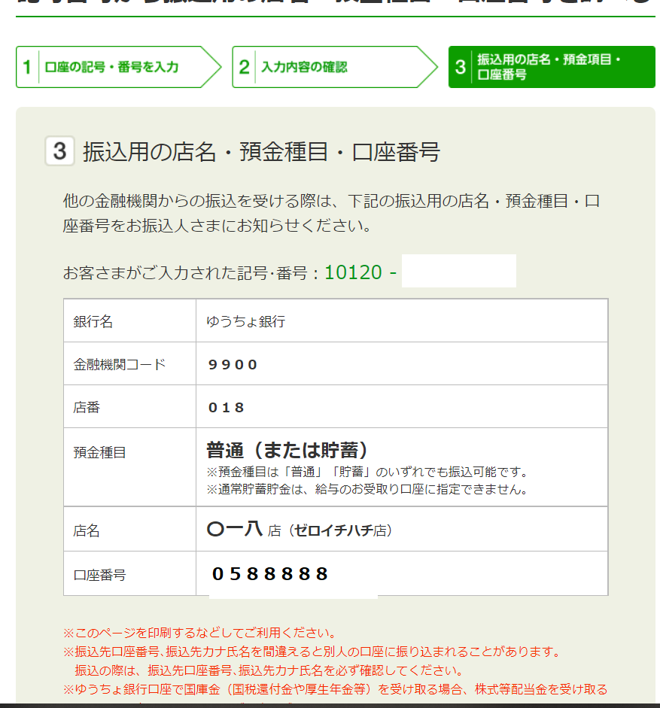
記号番号から振込用の店名・預金種目・口座番号を調べる－ゆうちょ銀行 (japanpost.jp)
https://www.jp-bank.japanpost.jp/kojin/sokin/furikomi/kouza/kj_sk_fm_kz_1.html
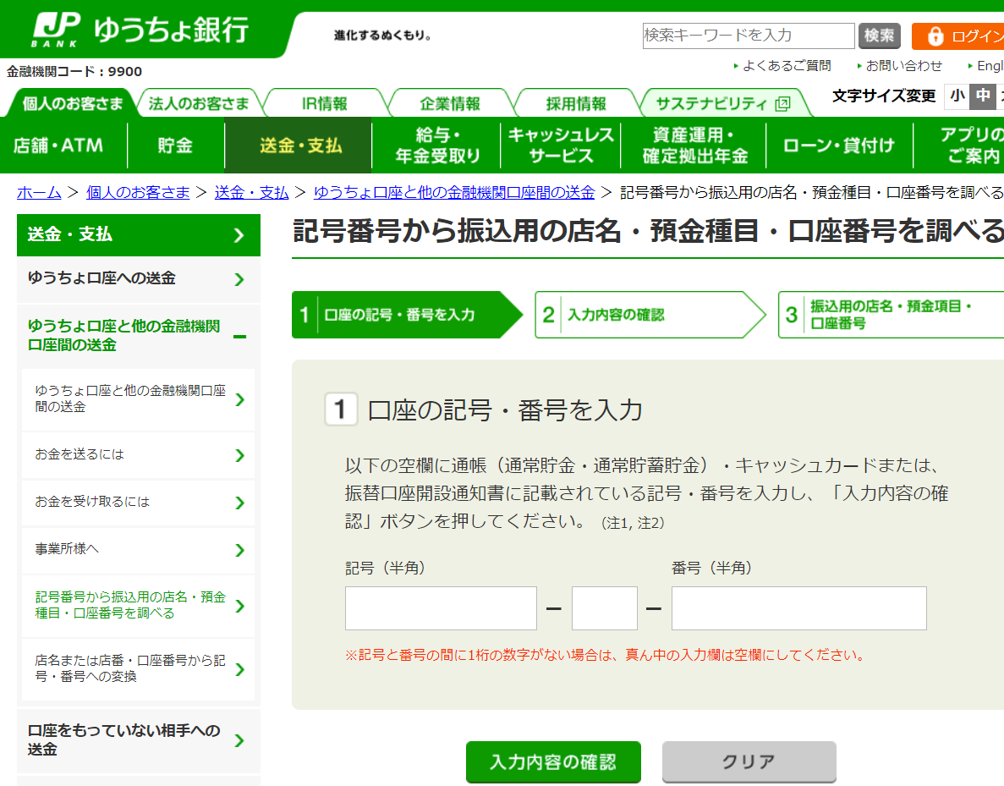
ここに記号（例：12100）と
番号：(例：5883321）を「半角」でいれます。真ん中は１桁の数字がない場合は、空欄でOKです。

記入用紙
 |  |  |  |  |  |  |  |  |  |  |  | 20260803（書式D）
交通費等請求書
学習会等終了後、2週間以内にご提出ください |  |  |  |  |  |  |  |  |  |  |  |  | 年 |  | 月 | 日
一般社団法人 ヘルスケア関連団体ネットワーキングの会 御中 |  |  |  |  |  |  |  |  | 〒
 |  |  |  |  |  |  |  |  | 住 所 ：
 |  |  |  |  |  |  |  |  | 電話番号 ：
 |  |  |  |  |  |  |  |  | 氏 名 ：
 |  |  |  |  |  |  |  |  | 所属団体 ：
下記の通り、請求いたします。
件 名 | 参加交通費（地域名： ）
 | 開催日 | 月 |  | 日 | 会議名
都市/地方銀行、ゆうちょ銀行など |  |  | ※口座情報は、前回と同じ口座をご記入ください。変更を希望する場合は、必ず事務局にご連絡ください。
ゆうちょ銀行は通帳に支店名が記載されていますが、古い通帳は記載がありません。インターネットで検索することで振込先が検索可能です。
詳細はこのエクセルファイルの「ゆうちょ銀行店名」のシートを参照の上、記入ください。
https://www.jp-bank.japanpost.jp/kojin/sokin/furikomi/kouza/kj_sk_fm_kz_1.html
振込先 | 銀行名 |  |  |  |  | 銀行 |  |  |  | ゆうちょの記号・番号：振込支店名が不明の場合のみこちらに記入
 | 支店名 |  |  |  |  |  |  | （ ） |  | 記号
 | 口座番号（7ｹﾀ） |  |  |  |  |  |  |  |  | 番号
 | 口座名義（ｶﾀｶﾅ） |  |  |  |  |  |  |  |  | 口座名義（ｶﾀｶﾅ）

利用日 | 利用交通経路（区間） |  |  |  |  |  |  | 交通機関名 |  | 金額（片道） |  | 往復 (×2) |  | 小計
 |  |  |  | →
 |  |  |  | →
 |  |  |  | →
 |  |  |  | →
 |  |  |  | →
利用日 | 自家用車 利用 |  |  |  |  |  |  |  |  |  |  |  |  | 小計
 | 自宅 ⇔ 会場： |  |  |  |  |  | 往復の走行距離 |  |  |  | Km × 15円 =
 | ○高速・有料道路料金： ※領収書が必要
 | ○駐車場料金： ※領収書が必要
利用日 | 宿泊施設 利用 ※宿泊先（ホテル名等）をご記入ください |  |  |  |  |  |  |  |  |  |  |  |  | 小計
 | 宿泊先（ホテル名等）： ※領収書が必要
 | 旅行パック利用 宿泊先： ※領収書、ホテル名入り旅行日程明細表が必要

公共交通機関を利用された場合で、
一乗車5,000円未満の場合は、領収書不要です。
その他は全て貼付してください。
請求金額合計：
【領収書等の貼付確認】 |  |  |  |  |  |  |  |  |  |  | ※合計金額に間違いがないか、今一度ご確認ください。
□ 特急・新幹線・高速バス・航空券等 チケット購入時の領収書
□ 駐車場の領収書 |  |  |  | □ タクシー領収書
□ ETC利用証明書 |  |  |  | □ 高速･有料道路料金の領収書
 |  |  |  | □ 旅行パックの旅行日程明細表

特記事項 （学習会の日程と異なる場合、経路が自宅から会場以外の場合等、複数の人数分を一括して請求する場合等、ご記入ください）

※領収書の貼付は別紙にお願いします。
領収書貼付欄

領収書はみ出さないように貼付してください。旅行パックの旅行日程明細表は、切り取らずにそのまま添付してご提出をお願いします。
歩行が困難な方、または当日、体調がすぐれない方はタクシー代を請求することができます。タクシーの利用は原則、会場から一番近い最寄り駅から乗車ください。 ただし、必ず事前に事務局の了承を得てください。 尚、特別な理由によりタクシーを利用されたい場合も、事務局にご相談ください。 往路のタクシーの領収書またはこの請求書の余白に運営委員のサイン（氏名、日付）をいただいてください。

歩行が困難な方、当日、体調不良な方に限ってタクシー代を請求ができます。ただし、事前に地域学習会運営委員の了解を得て、運営委員のサインを往路のタクシーの領収書またはこの請求書の余白にサインいただくようにお願いいたします。（サイン：運営委員名、日付）
領収書添付欄

